本資料の使い方
本資料では、プロジェクト収支管理型の販売管理の一般的なDB設計図および、各DBで行う業務の流れを記載しています。

<本資料の使い方＞
(1)「DB構成・フロー整理」のシートの業務フロー吹き出し（灰色）を確認し、貴社運用と異なる点や不足がありましたら赤字で加筆修正をお願いいたします。
(2)「DB構成・フロー整理」のシートの確認ポイント吹き出し（ピンク）を確認し、各質問へ回答のご記載をお願いいたします。
(3)記載が完了できましたら、担当サポートまでメールでご送付をお願いいたします。

(4)「DB項目洗い出し_マスタ」「DB項目洗い出し_業務用DB」シートは、各DBのDB項目洗い出し作業で使用いたします。
サポート担当と相談の上、必要あればご利用くださいませ。

（1）
（記入例）
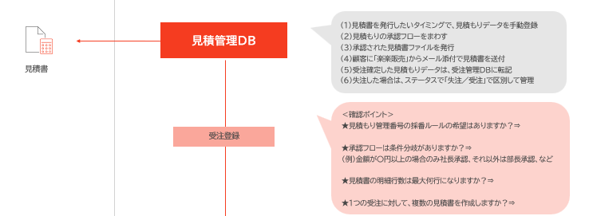
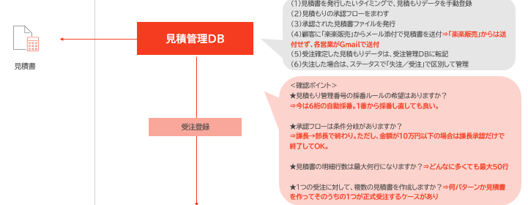

（2）

＜記入時の注意事項＞
本資料にご記載いただいた内容を元に、「楽楽販売」の設計を検討することになります。
抜け漏れがないように、なるべく細かくご教示いただけますと幸いです。

DB構成・フロー整理 (記入例)
DB
顧客 | 自社 | 仕入先

見込み案件管理DB
（１）引き合いが発生したら案件情報を営業が都度手動登録
（２）営業活動を行う中で変化する案件状況を記録

自動処理

（１）見積書を発行したいタイミングで、見積もりデータを手動登録
（２）見積もりの承認フローをまわす
（３）承認された見積書ファイルを発行
（４）顧客に「楽楽販売」からメール添付で見積書を送付⇒「楽楽販売」からは送付せず、各営業がＧｍａｉｌで送付
（５）受注確定した見積もりデータは、受注管理DBに転記
(6）失注した場合は、ステータスで「失注／受注」で区別して管理

見積書
見積管理DB

＜確認ポイント＞
★見積もり管理番号の採番ルールの希望はありますか？
⇒今は6桁の自動採番。1番から採番し直しても良い。
★承認フローは条件分岐がありますか？
⇒課長→部長で終わり。ただし、金額が10万円以下の場合は課長承認だけで終了してOK。
★見積書の明細行数は最大何行になりますか？⇒どんなに多くても最大５０行
★1つの受注に対して、複数の見積書を作成しますか？⇒何パターンか見積書を作ってそのうちの1つが正式受注するケースがあり

受注登録

受注管理DB
発注管理DB
発注書
発注額(原価）の反映
（１）発注が発生したら元となった受注データと紐づけて、
発注データを手動登録
（２）発注書ファイルを発行
（３）顧客に「楽楽販売」からメール添付で発注書を送付
(4)受注管理DBに、紐づく発注額（原価）を反映し、受注管理DB側で粗利算出（5）入荷日などの入荷データを追加入力
（6）入荷日基準で月で締めて、支払対象の発注データを支払管理DBに転記

（１）見積管理DBから転記された受注データを確認
（２）作業や成果物の進捗状況をステータスで管理
（３）検収日基準で月で締めて、請求対象の受注データを請求管理DBに転記

請求締め
＜確認ポイント＞
★分割検収は発生するケースがありますか？⇒
作業進捗ごとに請求を分けるため、1受注に対し、最大10回に分けて請求するケースがある
★納品書は発行しますか？⇒「楽楽販売」からは出さない
★同一顧客のN個の受注分を１枚の請求書にまとめますか？⇒はい
支払締め
＜確認ポイント＞
★分割納品は発生するケースがありますか？⇒稀にあり
★同一発注先のN個の発注分を１つの支払データにまとめますか？⇒はい

請求書
請求管理DB
支払管理DB
（１）発注管理DBから転記された支払データを確認
（２）発注先から届いた請求書と金額突合しチェック
（３）支払作業を行った後、支払管理DBで支払日を登録し、支払状況を管理
（１）受注管理DBから転記された請求データを確認
（２）請求書ファイルを発行
（３）顧客に「楽楽販売」からメール添付で請求書を送付⇒印刷して郵送
（4）請求データに対する入金日・入金額を登録し、未入金の請求を一覧管理
（５）未入金のままの顧客に対しては「楽楽販売」からメールで督促

＜確認ポイント＞
★締め・支払パターンは複数ありますか？⇒全部で10パターンほど
(例）5日締め末払い・末締め末払いの2パターンなど
★請求書の明細行数は最大何行になりますか？⇒多くても20行
★1枚の請求書の請求額が、分割入金されるケースはありますか？⇒あり
★請求と売上の計上タイミングや金額が異なるケースがありますか？
⇒1請求がN売上に分割計上されるケースがあり、前受金管理も必要

会計管理DB
（１）会計システムに連携する、仕訳データを作る
（２）仕訳データをCSV出力し、会計システムに取り込む
※会計システムに取り込むデータの出力は想定していません

＜確認ポイント＞
★連携先の会計システム名⇒勘定奉行
★作りたい仕訳の種類⇒売上仕訳・仕入仕訳・入金仕訳・支払仕訳
（例）売上仕訳・仕入仕訳・入金仕訳・支払仕訳

DB構成・フロー整理
DB
顧客 | 自社 | 仕入先

見込み案件管理DB
（１）引き合いが発生したら案件情報を営業が都度手動登録
（２）営業活動を行う中で変化する案件状況を記録

自動処理

（１）見積書を発行したいタイミングで、見積もりデータを手動登録
（２）見積もりの承認フローをまわす
（３）承認された見積書ファイルを発行
（４）顧客に「楽楽販売」からメール添付で見積書を送付
（５）受注確定した見積もりデータは、受注管理DBに転記
(6）失注した場合は、ステータスで「失注／受注」で区別して管理
見積書
見積管理DB

＜確認ポイント＞
★見積もり管理番号の採番ルールの希望はありますか？⇒
★承認フローは条件分岐がありますか？⇒
（例）金額が〇円以上の場合のみ社長承認、それ以外は部長承認、など
★見積書の明細行数は最大何行になりますか？⇒
★1つの受注に対して、複数の見積書を作成しますか？⇒
受注登録

受注管理DB
発注管理DB
発注書
発注額(原価）の反映
（１）発注が発生したら元となった受注データと紐づけて、
発注データを手動登録
（２）発注書ファイルを発行
（３）顧客に「楽楽販売」からメール添付で発注書を送付
(4)受注管理DBに、紐づく発注額（原価）を反映し、受注管理DB側で粗利算出
（5）入荷日などの入荷データを追加入力
（6）入荷日基準で月で締めて、支払対象の発注データを支払管理DBに転記
（１）見積管理DBから転記された受注データを確認
（２）作業や成果物の進捗状況をステータスで管理
（３）検収日基準で月で締めて、請求対象の受注データを請求管理DBに転記

請求締め
＜確認ポイント＞
★分割検収は発生するケースがありますか？⇒
★納品書は発行しますか？⇒
★同一顧客のN個の受注分を１枚の請求書にまとめますか？⇒
支払締め
＜確認ポイント＞
★分割納品は発生するケースがありますか？⇒
★同一発注先のN個の発注分を１つの支払データにまとめますか？⇒

請求書
請求管理DB
支払管理DB
（１）発注管理DBから転記された支払データを確認
（２）発注先から届いた請求書と金額突合しチェック
（３）支払作業を行った後、支払管理DBで支払日を登録し、支払状況を管理
（１）受注管理DBから転記された請求データを確認
（２）請求書ファイルを発行
（３）顧客に「楽楽販売」からメール添付で請求書を送付
（4）請求データに対する入金日・入金額を登録し、未入金の請求を一覧管理
（５）未入金のままの顧客に対しては「楽楽販売」からメールで督促

＜確認ポイント＞
★締め・支払パターンは複数ありますか？⇒
(例）5日締め末払い・末締め末払いの2パターンなど
★請求書の明細行数は最大何行になりますか？⇒
★1枚の請求書の請求額が、分割入金されるケースはありますか？⇒
★請求と売上の計上タイミングや金額が異なるケースがありますか？
（例）1請求がN売上に分割計上されるケースがあり、前受金管理も必要
会計管理DB
（１）会計システムに連携する、仕訳データを作る
（２）仕訳データをCSV出力し、会計システムに取り込む

＜確認ポイント＞
★連携先の会計システム名⇒
★作りたい仕訳の種類⇒
（例）売上仕訳・仕入仕訳・入金仕訳・支払仕訳

